Sheet1
 | 模型名称 | 学习率 | 平均验证准确率 | 训练过程图片
1 | resnet18 | 1.00E-04 | 0.9751 | 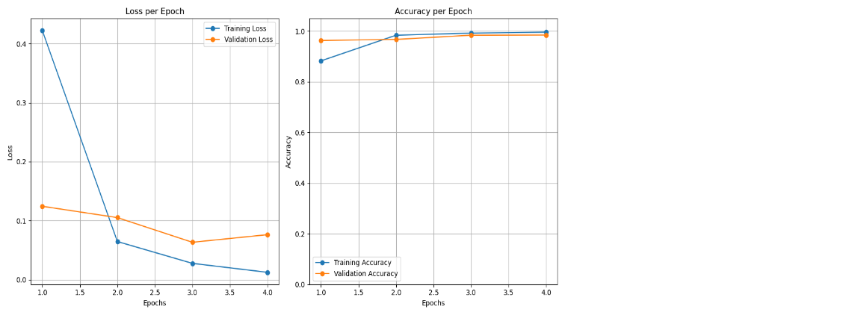
2 | resnet18 | 1.00E-03 | 0.956
3 | resnet18 | 1.00E-02 | 0.7245
4 | vggnet16 | 1.00E-04 | 0.9801 |  |  | 训练过程慢
5 | vggnet16 | 1.00E-03 | 0.8201 | 
6 | vggnet16 | 1.00E-02 | 0.532 |  |  | 效果下降明显 | 学习率太大过点 | 训练和验证损失高
7 | GoogLenet | 1.00E-04 | 0.9784 |  |  | 明显相对Vggnet16轻量级
8 | GoogLenet | 1.00E-03 | 0.8221 | 
9 | GoogLenet | 1.00E-02 | 0.532

 |  |  |  |  | Epoches | 4
 |  |  |  |  | Batch | 64
 |  |  |  |  | Val_split | 0.2
 |  |  |  |  | Randseed | 42

